Задача 1
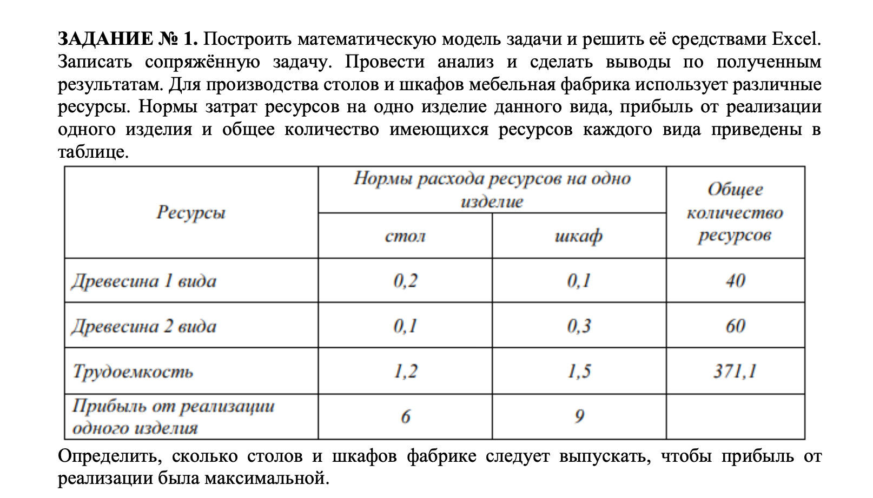
Основные переменные и целевая функция

 | Стол | Шкаф |  | Целевая
 | 103 | 165 |  | Функция
Прибыль | 6 | 9 |  | 2103 | max

Требуется для производства (ограничения)

Древесина 1 | 0.2 | 0.1 | <= | 40 | 37.1
Древесина 2 | 0.1 | 0.3 | <= | 60 | 59.8
Трудоемкость | 1.2 | 1.5 | <= | 371.1 | 371.1

Задача 2
Тип детали | A | B | C1 | C2 | C3 | D | E6 | F
Производство | 155 | 224 | 280 | 300 | 350 | 220 | 100 | 200
 |  |  |  |  |  |  |  |  | парк станков | Потребность времени |  | Потребность времени | Потребность времени
Станки | Время обработки деталей на станках
ADF | 0.24 | 0.23 | 0.19 | 0.15 | 0.19 | 0.18 | 0.23 | 0.18 | 2 | 351.98 | <= | 624 | 272.02
SHG | 0.05 | 0.03 | 0.00 | 0.70 | 0.10 | 0.00 | 0.08 | 0.08 | 3 | 283.47 | <= | 936 | 652.53
BSD | 0.37 | 0.59 | 0.71 | 0.50 | 0.32 | 0.74 | 0.43 | 0.40 | 3 | 936.00 | <= | 936 | 0.00
AVP | 0.11 | 0.11 | 0.12 | 0.10 | 0.09 | 0.12 | 0.07 | 0.10 | 1 | 190.17 | <= | 312 | 121.83
BFG | 0.29 | 0.22 | 0.00 | 0.20 | 0.16 | 0.29 | 0.14 | 0.12 | 1 | 312.00 | <= | 312 | 0.00
ABM | 0.00 | 0.58 | 0.70 | 0.69 | 0.46 | 0.31 | 0.31 | 0.65 | 3 | 922.99 | <= | 936 | 13.01
RL | 0.08 | 0.01 | 0.08 | 0.11 | 0.12 | 0.08 | 0.00 | 0.12 | 2 | 153.64 | <= | 624 | 470.36

Прибыльность | 5 | 6 | 8 | 6 | 7 | 8 | 6 | 4

Потребность рынка | 200 | 350 | 280 | 300 | 350 | 220 | 100 | 200

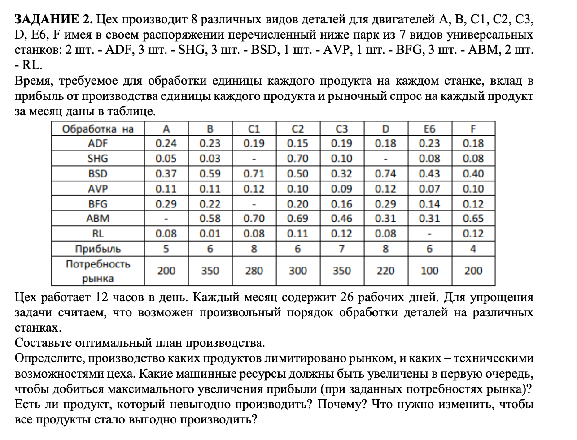
Сумарная прибыль | 11768

Задача 3
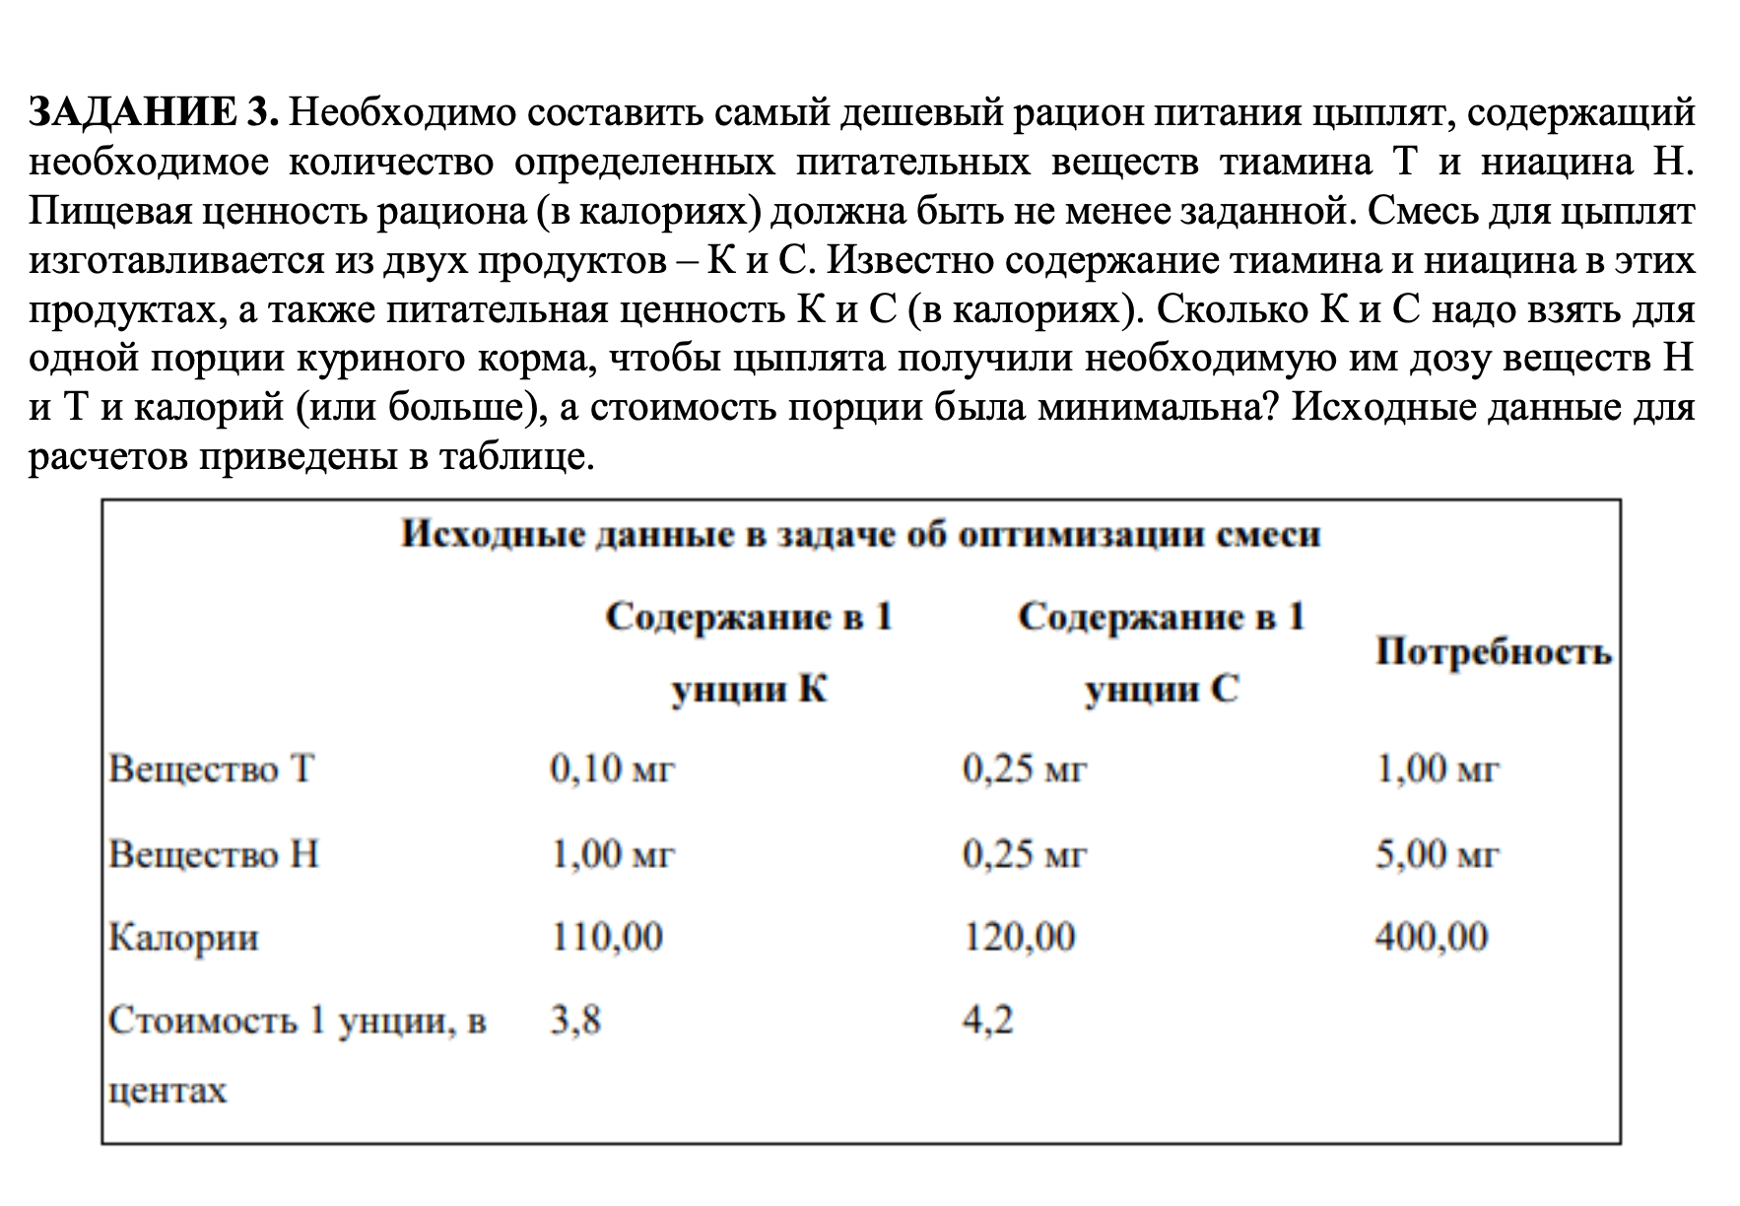
Количество продукта (ун.) | Продукт К | Продукт С |  | Целевая функция
 | 5 | 2
Стоимость | 3.8 | 4.2 |  | 27.4 | min

Требования к рациону

Тиамин | 0.1 | 0.25 | >= | 1 | 1
Ниацин | 1 | 0.25 | >= | 5 | 5.5
Калорийность | 110 | 120 | >= | 400 | 790

Задача 4
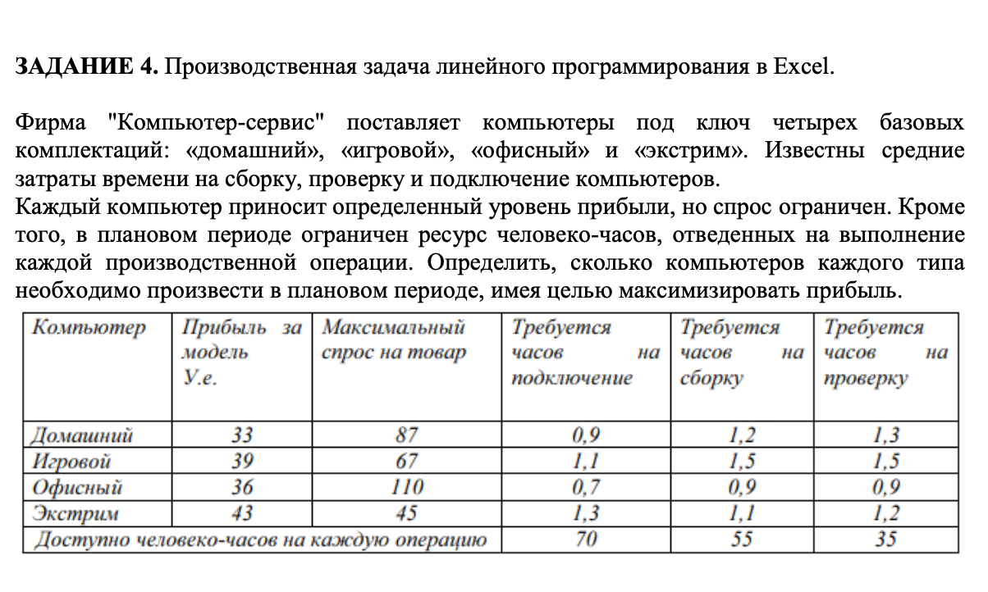
Компьютер | Прибыль за модель | Максимальный спрос на товар | Требуется часов на подключение | Требуется часов на сборку | Требуется часов

 | У.е.
Домашний | 33 | 87 | 0.9 | 1.2 | 1.3
Игровой | 39 | 67 | 1.1 | 1.5 | 1.5
Офисный | 36 | 110 | 0.7 | 0.9 | 0.9
Экстрим | 43 | 45 | 1.3 | 1.1 | 1.2
Доступно человеко-часов на каждую |  |  | 70 | 55 | 35

Переменные | x1 | x2 | x3 | x4 | F
 | 0 | 0 | 38.888889137 | 0 | 1400.0000089
прибыль | 33 | 39 | 36 | 43

спрос | 87 | 67 | 110 | 45

Ограничения по часа | 0.9 | 1.1 | 0.7 | 1.3 | 27.222222396 | <= | 70
 | 1.2 | 1.5 | 0.9 | 1.1 | 35.000000224 | <= | 55
 | 1.3 | 1.5 | 0.9 | 1.2 | 35.000000224 | <= | 35

Задача 5
 |  |  |  |  |  |  | знак | Ограничения
Кол-во бревен | 1 | 1 | 1 | 1 | 1 | 1 |  | min
Бревна 5м | 2 | 1 | 1 | 0 | 0 | 0 | >= | 100 | 100
Бревна 4м | 0 | 1 | 0 | 1 | 2 | 0 | >= | 200 | 200
Бревна 3м | 0 | 0 | 1 | 2 | 0 | 3 | >= | 300 | 300

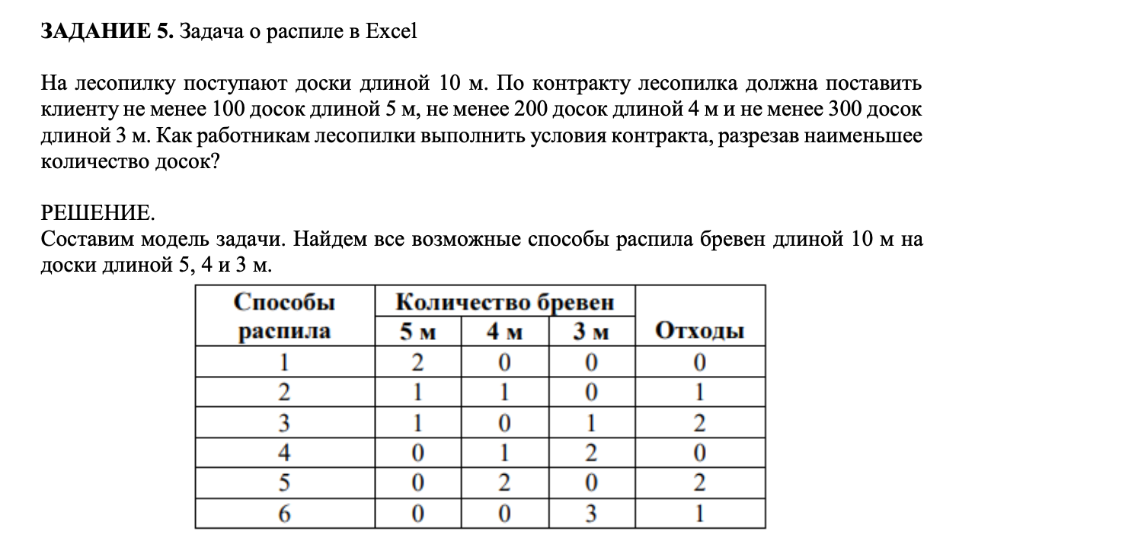
План распила | 25 | 50 | 0 | 150 | 0 | 0
Кол-во бревен | 225

Задача 6
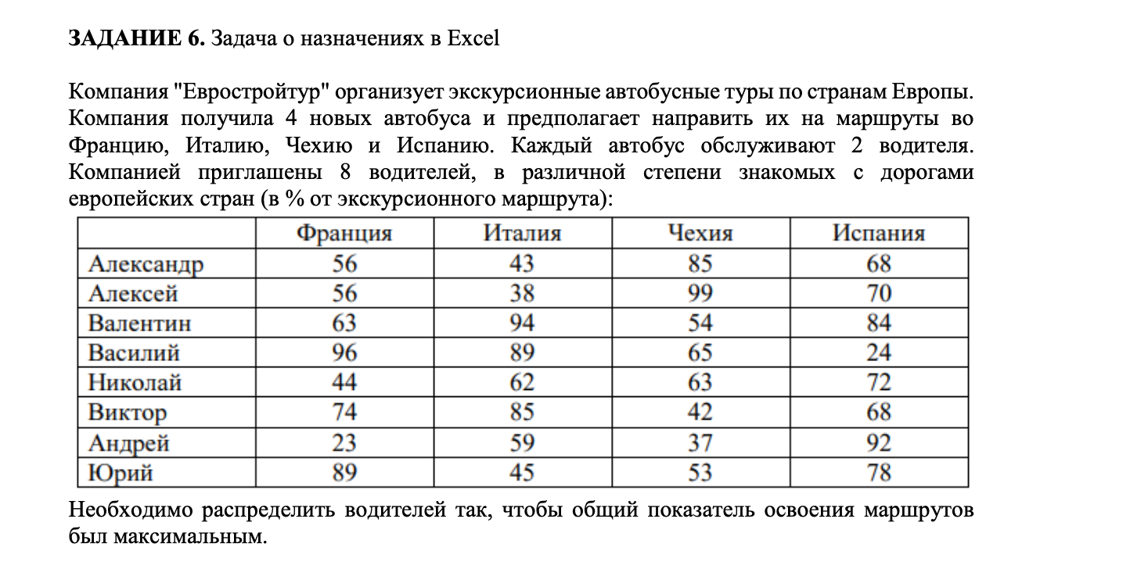
 |  | Исходные данные

 | Франция | Италия | Чехия | Испания | сумма | значение
Александр | 56 | 43 | 85 | 68 | 1 | 1
Алексей | 56 | 38 | 99 | 70 | 1 | 1
Валентин | 63 | 94 | 54 | 84 | 1 | 1
Василий | 96 | 89 | 65 | 24 | 1 | 1
Николай | 44 | 62 | 63 | 72 | 1 | 1
Виктор | 74 | 85 | 42 | 68 | 1 | 1
Андрей | 23 | 59 | 37 | 92 | 1 | 1
Юрий | 89 | 45 | 53 | 78 | 1 | 1
сумма | 2 | 2 | 2 | 2
Значение | 2 | 2 | 2 | 2

 |  | Результаты
 | Франция | Италия | Чехия | Испания
Александр | 0 | 0 | 1 | 0
Алексей | 0 | 0 | 1 | 0
Валентин | 0 | 1 | 0 | 0
Василий | 1 | 0 | 0 | 0
Николай | 0 | 0 | 0 | 1
Виктор | 0 | 1 | 0 | 0
Андрей | 0 | 0 | 0 | 1
Юрий | 1 | 0 | 0 | 0

показатель освоения |  | 712

